Sheet1
ตารางจำแนกรายวิชาตามหมวดวิชาชีพ สาขาสถาปัตยกรรมภายในและมัณฑนศิลป์
ชื่อ-สกุล…................................................................................................
1. | คุณวุฒิ.......................................................................................... | สาขาวิชา............................................................................................
 | มหาวิทยาลัย................................................................................. | ประเทศ......................................... |  |  |  |  | ปีที่เข้าศึกษา..............ถึง..............
2. | คุณวุฒิ.......................................................................................... | สาขาวิชา............................................................................................
 | มหาวิทยาลัย................................................................................. | ประเทศ......................................... |  |  |  |  | ปีที่เข้าศึกษา..............ถึง..............

ชื่อวิชา |  |  | ระดับ คุณวุฒิ | ระยะเวลาที่ศึกษา (ต่างประเทศ) |  | จำนวน Credits (ต่างประเทศ) | รวมจำนวนหน่วยกิต ที่เทียบได้
 |  |  |  | ชั่วโมง | สัปดาห์
(ก.) หมวดวิชาหลัก
...รหัสวิชา... | ..........ชื่อวิชา.......... |  | ปวส./ป.ตรี/ป.โท

รวม |  |  |  |  |  | 0 | 0
(ข.) หมวดวิชาพื้นฐาน

รวม |  |  |  |  |  | 0 | 0
(ค.) หมวดวิชาเทคโนโลยี

รวม |  |  |  |  |  | 0 | 0
(ง.) หมวดวิชาสนับสนุน

รวม |  |  |  |  |  | 0 | 0
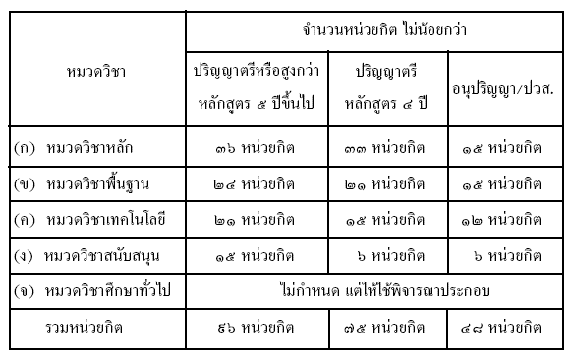
 |  |  | จำนวนหน่วยกิตที่จำแนกได้
 |  |  | ก. หมวดวิชาหลัก |  |  | - | หน่วยกิต
 |  |  | ข. หมวดวิชาพื้นฐาน |  |  | - | หน่วยกิต
 |  |  | ค. หมวดวิชาเทคโนโลยี |  |  | - | หน่วยกิต
 |  |  | ง. หมวดวิชาสนับสนุน |  |  | - | หน่วยกิต
 |  |  |  | รวม |  | - | หน่วยกิต

